召唤物
基础功能：

规则简述

技能等级段 |  | 解锁召唤物池
Lv1 | 1 | 熊
Lv2~Lv12 | 2 | 老虎
Lv13 | 3 | 骑士

技能等级与栏位绑定关系

等级段 | 描述
Lv1 | 初始阶段，只能绑定一个召唤物（从基础召唤物池中选择）
Lv2~Lv12 | 解锁第二个绑定栏位，同时解锁更多召唤物供选择
Lv13 | 解锁第三个栏位，开启高级召唤物种类

召唤物绑定规则

召唤物选择来源： 玩家只能从自己已经拥有并解锁的召唤物中选择绑定；（解锁条件为技能等级，满足技能等级则可以选择对应召唤物进行召唤）

战斗中只能使用已选择的召唤物，非选择召唤物不可召唤；

更换绑定需在非战斗状态下进行。且在指定面板中进行替换绑定

在技能面板中，选择已经解锁的召唤物，若在已经召唤过召唤物的情况下，那么替换其他的召唤物，会将原召唤物收回，玩家处于没有召唤物的状态

需要重新召唤选择过后的召唤物。

交互

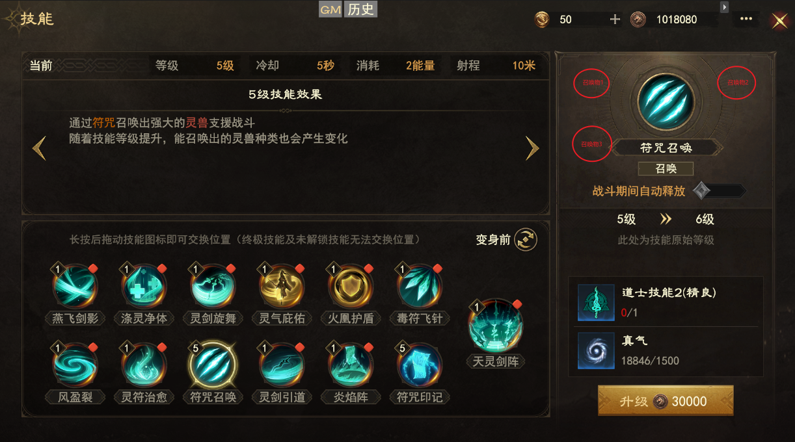

初始解锁一种，后续根据技能等级进行解锁其他召唤物。

没有解锁的召唤物直接遮罩隐藏

点击对应召唤物可以查看基础信息介绍

